Asam Manis
TABEL 22 |  |  |  |  |  |  |  |  |  | clear |  |  |  |  | Asam Manis
REKAPITULASI LUAS AREAL, PRODUKSI DAN PRODUKTIVITAS PERKEBUNAN RAKYAT
TANAMAN TAHUNAN DI JAWA TENGAH TAHUN 2023
KOMODITAS : ASAM MANIS

No | Kabupaten/Kota | Areal (Ha) |  |  |  | Produksi |  | Jumlah Petani Pekebun (KK) | Rata0rata Kepemilikan Lahan (Ha/KK)

 |  | TBM | TM | TT/TR | Jumlah | Jumlah (Ton) | Rata0rata (Kg/Ha) |  |  |  | BERDASARKAN TOTAL AREAL |  | BERDASARKAN JUMLAH PRODUKSI

Luas Areal Asam Manis Jateng (Ha)
1 | 2 | 4 | 5 | 6 | 3 | 7 | 8 | 9 | 10 |  | KAB/KOTA | TOTAL AREAL | KAB/KOTA | PRODUKSI
1 | Kab. Cilacap | - | - | - | - | - | - | - | - |  | Kab. Boyolali | - | Kab. Boyolali | -
2 | Kab. Banyumas | - | - | - | - | - | - | - | - |  | Kab. Cilacap | - | Kab. Cilacap | -
3 | Kab. Purbalingga | - | - | - | - | - | - | - | - |  | Kab. Banyumas | - | Kab. Banyumas | -
4 | Kab. Banjarnegara | - | - | - | - | - | - | - | - |  | Kab. Purbalingga | - | Kab. Purbalingga | -
5 | Kab. Kebumen | - | - | - | - | - | - | - | - |  | Kab. Banjarnegara | - | Kab. Banjarnegara | -
6 | Kab. Purworejo | - | - | - | - | - | - | - | - |  | Kab. Kebumen | - | Kab. Kebumen | -
7 | Kab. Wonosobo | - | - | - | - | - | - | - | - |  | Kab. Purworejo | - | Kab. Purworejo | -
8 | Kab. Magelang | - | - | - | - | - | - | - | - |  | Kab. Wonosobo | - | Kab. Wonosobo | -
9 | Kab. Boyolali | - | - | - | - | - | - | - | - |  | Kab. Magelang | - | Kab. Magelang | -
10 | Kab. Klaten | - | - | - | - | - | - | - | - |  | Kab. Klaten | - | Kab. Klaten | -
11 | Kab. Sukoharjo | - | - | - | - | - | - | - | - |  | Kab. Sukoharjo | - | Kab. Sukoharjo | -
12 | Kab. Wonogiri | - | - | - | - | - | - | - | - |  | Kab. Wonogiri | - | Kab. Wonogiri | -
13 | Kab. Karanganyar | - | - | - | - | - | - | - | - |  | Kab. Karanganyar | - | Kab. Karanganyar | -
14 | Kab. Sragen | - | - | - | - | - | - | - | - |  | Kab. Sragen | - | Kab. Sragen | -
15 | Kab. Grobogan | - | - | - | - | - | - | - | - |  | Kab. Grobogan | - | Kab. Grobogan | -
16 | Kab. Blora | - | - | - | - | - | - | - | - |  | Kab. Blora | - | Kab. Blora | -
17 | Kab. Rembang | - | - | - | - | - | - | - | - |  | Kab. Rembang | - | Kab. Rembang | -
Produksi Asam Manis Jateng (Ton)
18 | Kab. Pati | - | - | - | - | - | - | - | - |  | Kab. Pati | - | Kab. Pati | -
19 | Kab. Kudus | - | - | - | - | - | - | - | - |  | Kab. Kudus | - | Kab. Kudus | -
20 | Kab. Jepara | - | - | - | - | - | - | - | - |  | Kab. Jepara | - | Kab. Jepara | -
21 | Kab. Demak | - | - | - | - | - | - | - | - |  | Kab. Demak | - | Kab. Demak | -
22 | Kab. Semarang | - | - | - | - | - | - | - | - |  | Kab. Semarang | - | Kab. Semarang | -
23 | Kab. Temanggung | - | - | - | - | - | - | - | - |  | Kab. Temanggung | - | Kab. Temanggung | -
24 | Kab. Kendal | - | - | - | - | - | - | - | - |  | Kab. Kendal | - | Kab. Kendal | -
25 | Kab. Batang | - | - | - | - | - | - | - | - |  | Kab. Batang | - | Kab. Batang | -
26 | Kab. Pekalongan | - | - | - | - | - | - | - | - |  | Kab. Pekalongan | - | Kab. Pekalongan | -
27 | Kab. Pemalang | - | - | - | - | - | - | - | - |  | Kab. Pemalang | - | Kab. Pemalang | -
28 | Kab. Tegal | - | - | - | - | - | - | - | - |  | Kab. Tegal | - | Kab. Tegal | -
29 | Kab. Brebes | - | - | - | - | - | - | - | - |  | Kab. Brebes | - | Kab. Brebes | -
30 | Kota Surakarta | - | - | - | - | - | - | - | - |  | Kota Surakarta | - | Kota Surakarta | -
31 | Kota Salatiga | - | - | - | - | - | - | - | - |  | Kota Salatiga | - | Kota Salatiga | -
32 | Kota Semarang | - | - | - | - | - | - | - | - |  | Kota Semarang | - | Kota Semarang | -
JAWA TENGAH 2023 |  | - | - | - | - | - | - | - | -
JAWA TENGAH 2022 |  | - | - | - | - | - | - | - | -
JAWA TENGAH 2021 |  | - | - | - | - | - | - | - | -
JAWA TENGAH 2020 |  | - | - | - | - | - | - | - | -
JAWA TENGAH 2019 |  | - | - | - | - | - | - | - | -
JAWA TENGAH 2018 |  | - | - | - | - | - | - | - | -
 | Wujud Produksi : Buah Asam Segar
Perkembangan Produksi Asam Manis
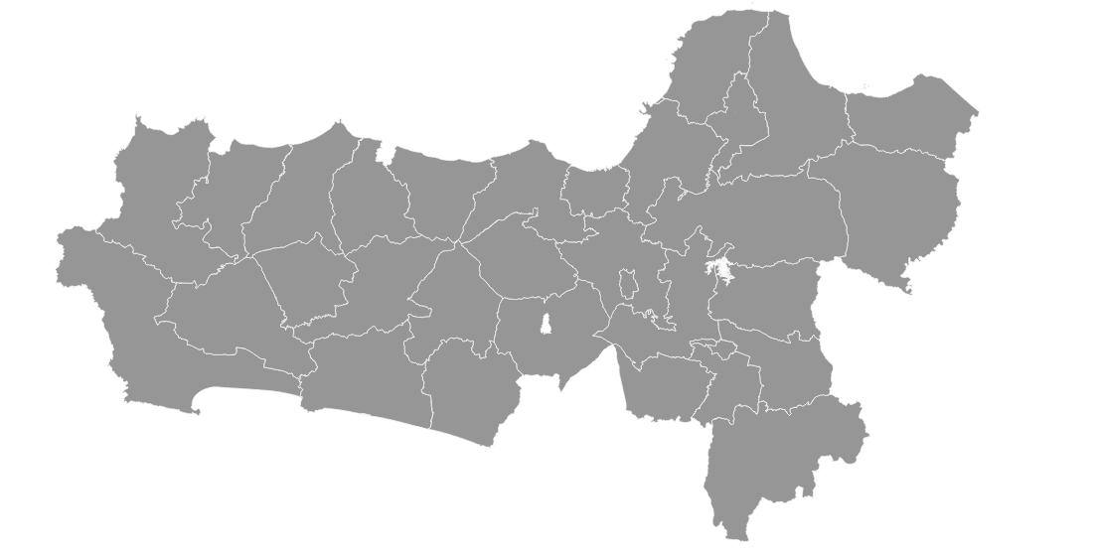

 | Tahun | Produksi
 | 2023 | -
 | 2022 | -
 | 2021 | -
 | 2020 | -
 | 2019 | -
 | 2018 | -
 | 2017 | 0.04
 | 2016 | 0.04
 | 2015 | 0.44
 | 2014 | -
 | 2013 | -
 | 2012 | 0.59
 | 2011 | 0.59

